4
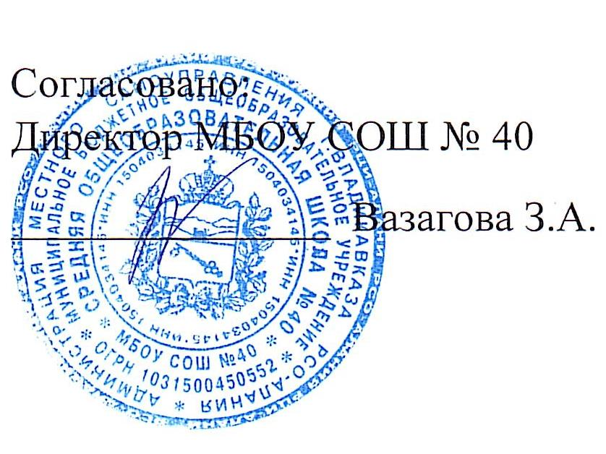

Школа | МБОУ СОШ №40 г.Владикавказ |  |  | отд/корп. |  |  |  | День | 2022-11-10

Прием пищи | Раздел | Номер рецептуры № | Наименование блюда | Масса порции, г | Цена | Калорийность | Белки,г | Жиры, | Углеводы, г
завтрак | гор.блюдо | 223М | Запеканка из творога со сметанным соусом | 150/40 |  | 331.38 | 19.89 | 12.14 | 35.64
 | гор.напиток | 379/М | Напиток кофейный на молоке | 180 |  | 105.70 | 2.74 | 2.26 | 18.60
 | хлеб |  | Хлеб пшеничный | 40 |  | 93.00 | 3.04 | 0.40 | 19.32
 | фрукты | 338/М | Яблоко | 100 |  | 44.40 | 0.40 | 0.40 | 9.80
 |  |  | Итого: | 510 | 80.00 | 574.52 | 26.07 | 15.20 | 83.36
обед | закуска | 67/М | Винегрет овощной | 60 |  | 69.19 | 0.91 | 5.11 | 4.89
 | 1блюдо | 82/М | Борщ из свежей капусты с картофелем и сметаной | 200/5 |  | 89.80 | 1.53 | 4.88 | 9.97
 | 2блюдо | 293/М | Куры запеченные | 90 |  | 175.61 | 17.56 | 9.45 | 5.08
 | гарнир | 171/М | Каша гречневая рассыпчатая с маслом сливочным | 150/5 |  | 193.04 | 4.35 | 6.32 | 29.69
 | напиток | 349/М | Компот из сухофруктов | 180 |  | 84.18 | 0.40 | 0.02 | 20.60
 | хлеб |  | Хлеб ржаной | 40 |  | 78.32 | 2.64 | 0.48 | 15.86
 |  |  | Хлеб пшеничный | 20 |  | 46.76 | 1.58 | 0.20 | 9.66
 |  |  | Итого: | 875 | 80.00 | 736.90 | 28.97 | 26.46 | 95.75

